Hoja1
Periodo inicial | Periodo final | Manejo irregular deuda publica | Corrupción presidencial y militar | Sobornos | Perdidas indirectas por contrabando y narcotráfico | Inversión directa perdida | Promedio anual total
1900 | 1909 | 0.2 | 0.2 | 0.2 | 0.3 | 0.2 | 1.1
1910 | 1919 | 0.1 | 0.2 | 0.2 | 0.2 | 0.4 | 1.1
1920 | 1929 | 0.3 | 0.6 | 1.1 | 0.9 | 1 | 3.8
1930 | 1939 | 0.2 | 0.6 | 1 | 0.6 | 0.7 | 3.1
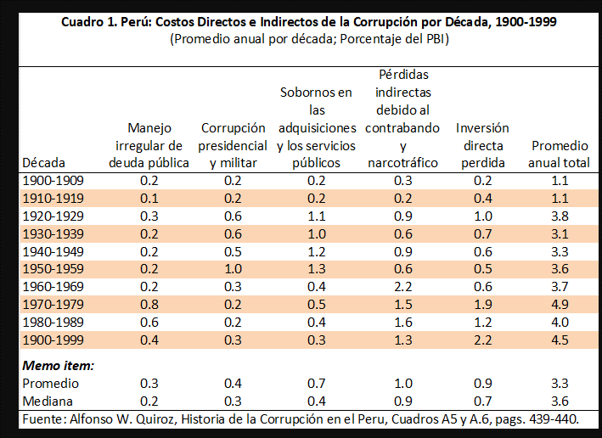
1940 | 1949 | 0.2 | 0.5 | 1.2 | 0.9 | 0.6 | 3.3
1950 | 1959 | 0.2 | 1 | 1.3 | 0.6 | 0.5 | 3.6
1960 | 1969 | 0.2 | 0.3 | 0.4 | 2.2 | 0.6 | 3.7
1970 | 1979 | 0.8 | 0.2 | 0.5 | 1.5 | 1.9 | 4.9
1980 | 1989 | 0.6 | 0.2 | 0.4 | 1.6 | 1.2 | 4
1990 | 1999 | 0.4 | 0.3 | 0.3 | 1.3 | 2.2 | 4.5

Memo item
Promedio |  | 0.3 | 0.4 | 0.7 | 1 | 0.9 | 3.3
Mediana |  | 0.2 | 0.3 | 0.4 | 0.9 | 0.7 | 3.6

